UI类
美术字

背景一 | Tips背景

背景二

背景三

 | 战役背景

背景四

主界面系统icon
 | 资源背景

主界面菜单按钮

 | 文本框背景

进度条 | Tab按钮

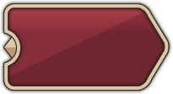
按钮1 | Boss挑战按钮

按钮2

资源类
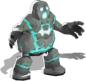
 | 角色精灵
技能icon

战役icon | 小精灵


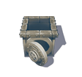
道具icon
 | 道具精灵

资源icon



 | 特效

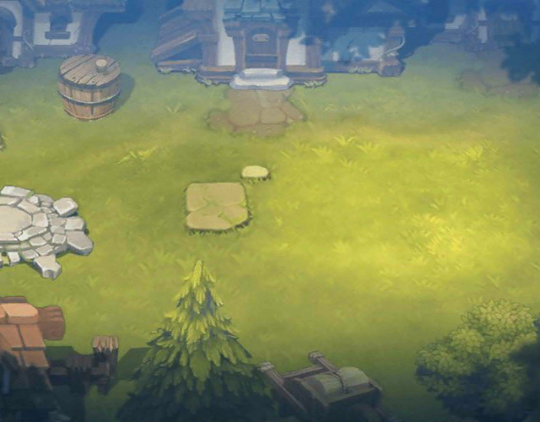
战斗场景

